Opgave 2
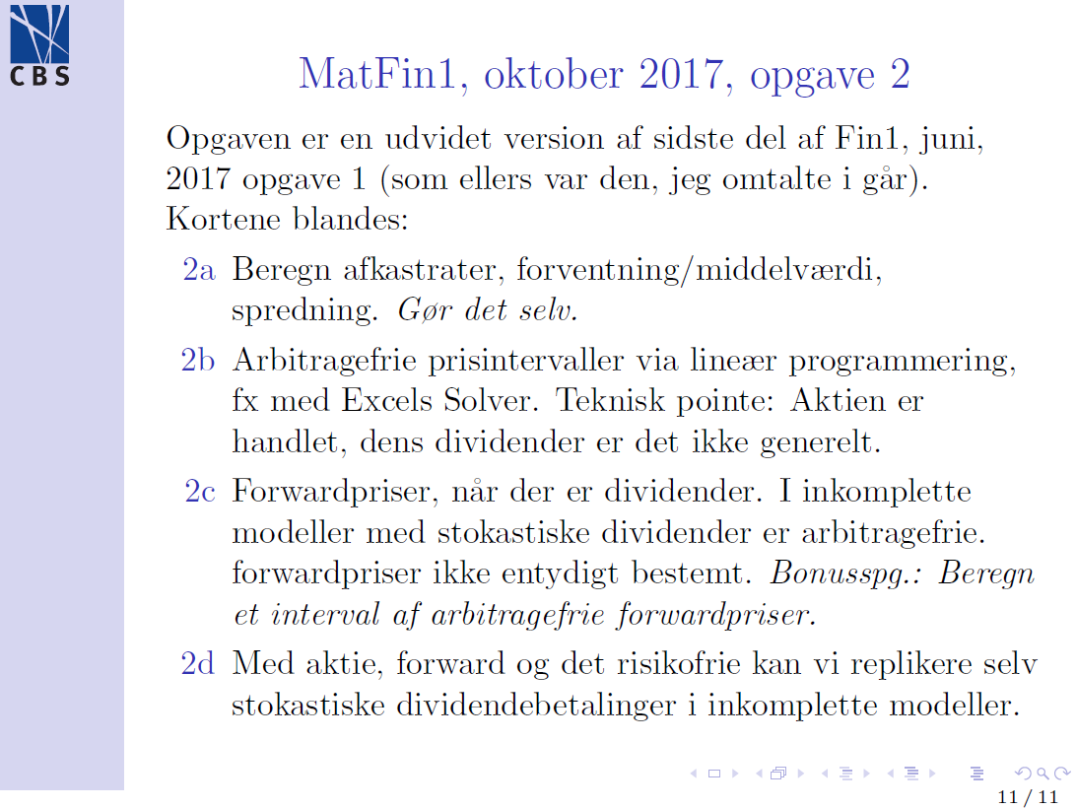
Opgave 2, set-up
S(1) | 140 | 120 | 100 | 100 | 90 | 80 | 100
\delta(1) | 4 | 3 | 4 | 3 | 1 | 2
S(1)+delta(1) | 144 | 123 | 104 | 103 | 91 | 82 | 100
risikofrit | 101 | 101 | 101 | 101 | 101 | 101 | 100
forward-payoff | 42 | 22 | 2 | 2 | -8 | -18 | 0 | Fwd(0,1) | 98
afkasrate | 0.44 | 0.23 | 0.04 | 0.03 | -0.09 | -0.18
dividenderate | 0.04 | 0.03 | 0.04 | 0.03 | 0.01 | 0.02

2a
E^P(afkastrate) | 0.0783 |  | E(div'rate) | 0.0283
spredning(afkasrate) | 0.2052 |  | corr(div'rate, afkastrate) | 0.6989

2b
x | 4 | 3 | 4 | 3 | 1 | 2 | Vi finder den øvre arbitragefri grænse ved at løse
theta_øvre | 0.090909090909 | -0.05400540054 |  |  |  |  | minimer_{over theta} theta^T pi under bibetingelsen D^Ttheta >= x
theta_øvre*D | 7.6363636364 | 5.7272727273 | 4 | 3.9090909091 | 2.8181818182 | 2 | Det er udtrykt i formlerne i cellerne til venstre, idet bibetingelserne
 |  |  |  |  |  |  | af pladshensyn er skervet på tranponeret form: theta D^T >= x,
pris | 3.6904 | <- theta pi, prisen på theta-pf., målcellen |  |  |  |  | hvor vi nu fortolker theta som en rækkevektor.
 |  |  |  |  |  |  | Vi løser (det lineære programmrings (optimerings) problem med Excels
theta_nedre | 0.056603773585 | -0.041098449468 |  |  |  |  | Solver (klik Data, klik Solver). For mig ser det ud som på billedet nedenfor
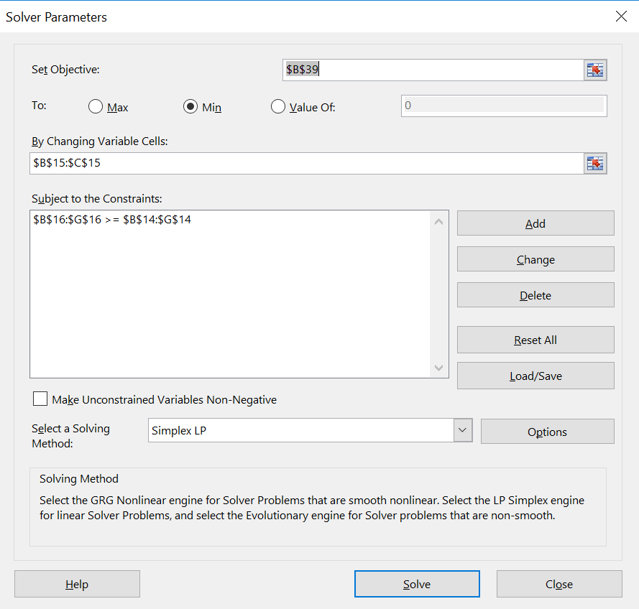
theta_nedre*D | 4 | 2.8113207547 | 1.7358490566 | 1.679245283 | 1 | 0.49056603774

pris | 1.5505 | <- minimer under bibet. D^T theta_nedre <= x -> nedre grænse

2c
Da dividenden er stokastisk, så kan forward-kontrakten ikke replikeres med aktie og bankbog alene;
der er derfor ikke en entydig arbitage-fri forwardpris. Spg. 1d viser mere stringent, at det at kunne
replikere forward-kontrakten er det samme som at kunne replikere dividendebetalingerne -- og det kan
vi jf. spg. 2b ikke.
Vi har generelt at Fwd(0,T) = FV (spot - PV(dividender)); FV~future value værdier, PV~present value.
Hvis dividenden var determinitisk ville det her betyde Fwd(0,1) = 1.01*100 - dividende,
så hvis vi bytter den stokastiske dividende ud med den middelværdi, så får vi ca. da 98.
Ergo: ja, det er en plausibel pris. (Anden fane finder et præcist interval -- hvori 98 ligger.)

2d
theta_øvre | 1 | -0.9702970297 | -1
theta_øvre*D^ny | 4 | 3 | 4 | 3 | 1 | 2

pris | 2.9703

 | 1 | -0.9702970297 | -1
theta_nedre | 4 | 3 | 4 | 3 | 1 | 2
theta_nedre*D
pris | 2.9703

Bemærk at betaligen \delta(1) replikeres perfekt med +1 stk. aktie, -1 stk. forward-kontrakt og - Fwd(0,1)/101
stk.af det risikofrie aktiv. (Dette gælder altid; afhænger ikke af den specifikke form af \delta(1)-variablen.)
Aktivet, der betaler \delta(1) har derfor en entydig arbitragefri pris; de 2.97 ovenfor.

Kommentarer til opgaven fra forelæsninger 24/10 2019

Arb'frit forwardprisinterval
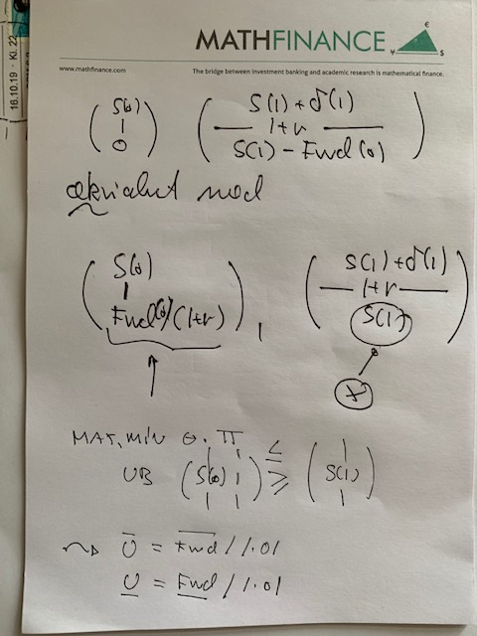
Arbitragefrit forwardprisinterval

 |  |  |  |  |  |  | pi(0)
\delta(1) | 4 | 3 | 4 | 3 | 1 | 2
S(1)+delta(1) | 144 | 123 | 104 | 103 | 91 | 82 | 100
Risikofrit | 101 | 101 | 101 | 101 | 101 | 101 | 100

S(1) | 140 | 120 | 100 | 100 | 90 | 80

theta |  |  | theta*pi
0.90909090909 | 0.05400540054 |  | 96.309630963

D^T theta |  |  |  | Arbitragefrie forwardpriser
136.36363636 | 140 |  |  | Nedre | 96.309630963 | 97.272727273
117.27272727 | 120 |  |  | Øvre | 98.449467588 | 99.433962264
100 | 100
99.090909091 | 100
88.181818182 | 90
80 | 80

0.29590662502
0.59619737438

